상품제안서
레모 데스크톱 전자계산기 | 상품코드: S26137

 |  |  |  |  |  |  | 02-713-8555 | www.synergygift.co.kr
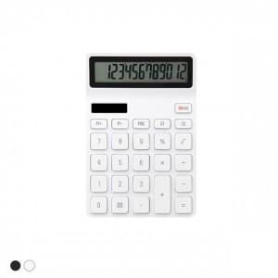 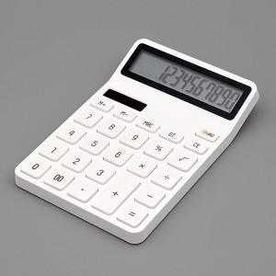 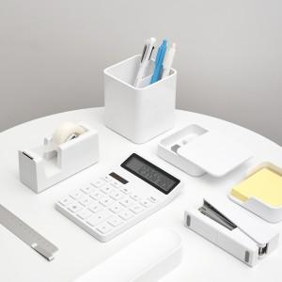

【상세/제작정보】 | 고품질 LCD 와이드 액정! 12자리 소프트 터치 계산기

【인쇄/포장옵션】 | 레이저 / 시판박스

【공급단가】 | 수량 | 100~ | 300~ | 500~ | 1,000~ | 3,000~
*VAT별도 | 단가 | 15,500원 | 14,180원 | 13,630원 | 13,090원 | 12,760원

【상품 URL】 | https://www.synergygift.co.kr:443/src/goods_detail.php?gdno=26137

